Solicitud gráfica
 | Área: | Ciencias Naturales |  |  | Fecha:
 | Grado: | 10
 | Título del tema: | Movimiento en dos dimensiones |  |  | ¿Cuaderno de estudio o recurso? | Recurso
 | Editor: | Diana García Rodríguez |  |  | Motor del recurso | M3A

 | Código guión o recurso: | CN_10_03_REC20 | ← Para determinar este código, visite la hoja de Ayuda
 |  |  |  |  | ESPECIFICACIÓN DE ARCHIVOS A ENTREGAR
Núm. | Archivo Shutterstock o ruta en web | Imagen para: | Tipo | Ubicación de la imagen en el recurso M3A | Nombre imagen SMALL | Tamaño imagen SMALL | Nombre imagen ZOOM | Tamaño imagen ZOOM | Descripción | Observaciones
IMG01 | Imagen para ser creada | Recurso M3A | Ilustración | Contenido | CN_10_03_REC20_IMG01.png | 110 x 110 px |  |  | Imagen generada por autor para ser creada: Cambiar el fondo por una cuadrícula de papel milimetrado verde claro (como el papel milimetrado) o a blanco y negro.
IMG02 | Imagen para ser creada | Recurso M3A | Ilustración | Contenido | CN_10_03_REC20_IMG02.png | 110 x 110 px |  |  | Imagen generada por autor para ser creada: Cambiar el fondo por una cuadrícula de papel milimetrado verde claro (como el papel milimetrado) o a blanco y negro.
IMG03 | Imagen para ser creada | Recurso M3A | Ilustración | Contenido | CN_10_03_REC20_IMG03.png | 110 x 110 px |  |  | Imagen generada por autor para ser creada: Cambiar el fondo por una cuadrícula de papel milimetrado verde claro (como el papel milimetrado) o a blanco y negro. | 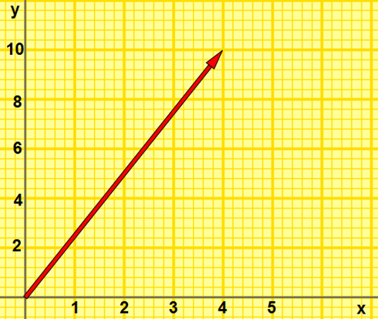
IMG04 | Imagen para ser creada | Recurso M3A | Ilustración | Contenido | CN_10_03_REC20_IMG04.png | 110 x 110 px |  |  | Imagen generada por autor para ser creada: Cambiar el fondo por una cuadrícula de papel milimetrado verde claro (como el papel milimetrado) o a blanco y negro.
IMG05 | Imagen para ser creada | Recurso M3A | Ilustración |  | #N/A | #N/A | #N/A | #N/A | Imagen generada por autor para ser creada: Cambiar el fondo por una cuadrícula de papel milimetrado verde claro (como el papel milimetrado) o a blanco y negro.
IMG06 | Imagen para ser creada | Recurso M3A | Ilustración |  | #N/A | #N/A | #N/A | #N/A | Imagen generada por autor para ser creada: Cambiar el fondo por una cuadrícula de papel milimetrado verde claro (como el papel milimetrado) o a blanco y negro.

